Karte

Bild |  | in cm
Höhe |  | 14.89 cm
Breite |  | 15.56 cm

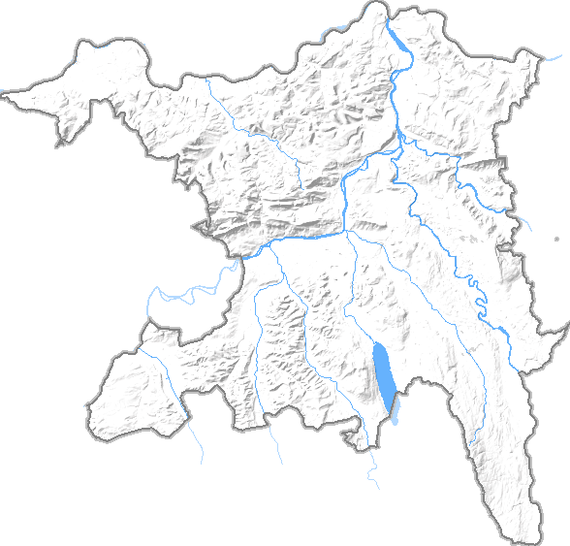
Koordinaten des Kantons |  | in cm
(Kartesisches Koordinaten System)
XMIN | 620701 | 0.00 cm | Minimale x-Koordinate des Gebiets [m]
XMAX | 676827 | 15.56 cm | Maximale x-Koordinate des Gebiets [m]
YMIN | 221172 | 0.00 cm | Minimale y-Koordinate des Gebiets [m]
YMAX | 274775 | 14.89 cm | Maximale y-Koordinate des Gebiets [m]

Koordinaten der Gemeinde
(Microsoft Excel Koordinaten System)
Bad Zurzach
X-Achse für Excel | 664500 | 12.14 cm
Y-Achse für Excel | 271000 | 13.84 cm

